総括表
令和7年度交差点交通量調査報告書
交差点名 |  |  |  | №1 （旭区矢指町1897-1地先） 【-】 |  |  |  |  | 調査年月日 |  |  | 2025-11-20 |  |  |  | 天候 | 晴れ 一時 曇り |  |  | 1
所在地 |  |  |  | 旭区矢指町1897-1 |  |  |  |  | 調査時間帯 |  |  | 7:00～19:00（12時間合計） |  |  |  |  |  |  |  | （旭区矢指町1897-1地先）
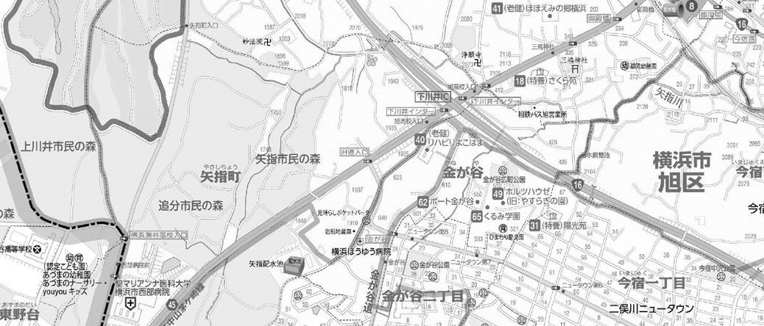
 |  |  |  |  |  |  |  |  |  |  |  |  |  |  |  |  |  |  |  | -
 |  |  |  |  |  |  |  |  |  |  |  |  |  |  |  |  |  |  |  | 旭区矢指町1897-1
 |  |  |  |  |  |  |  |  |  |  |  |  |  |  |  |  |  |  |  | 2025-11-20
 |  |  |  |  |  |  |  |  |  |  |  |  |  |  |  |  |  |  |  | 晴れ 一時 曇り

旭区矢指町1897-1地先

出典：旭区区民生活・防災マップ

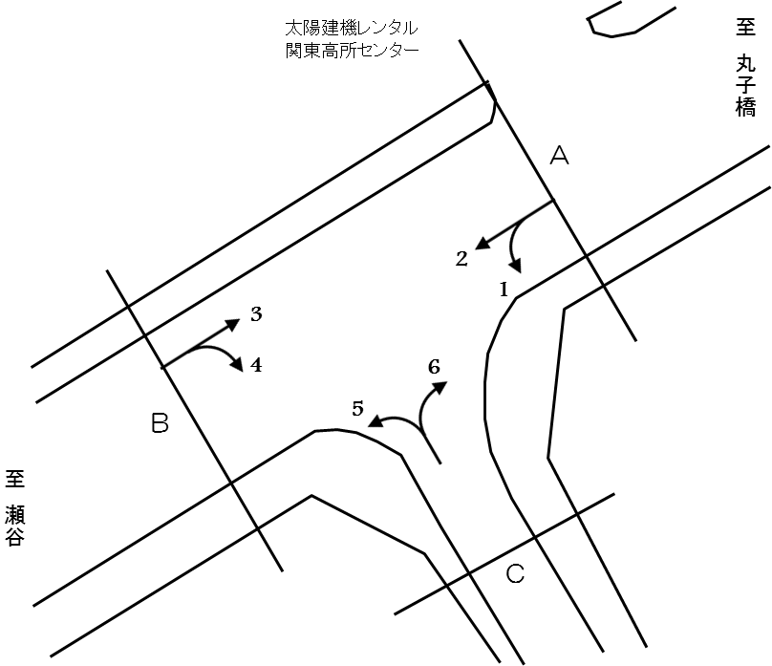

方向別交通量集計表
断面 | 方向 | 二輪車 | 乗用車 | バス | 小型 貨物車 | 大型 貨物車 | 大型計 | 小型計 | 合計 | 断面 | 方向 | 二輪車 | 乗用車 | バス | 小型 貨物車 | 大型 貨物車 | 大型計 | 小型計 | 合計
A | 1 | 67 | 1,071 | 74 | 302 | 144 | 218 | 1,373 | 1,591 | C | 5 | 11 | 332 | 1 | 102 | 35 | 36 | 434 | 470
 | 2 | 457 | 6,436 | 55 | 2,575 | 1,468 | 1,523 | 9,011 | 10,534 |  | 6 | 93 | 1,350 | 60 | 343 | 141 | 201 | 1,693 | 1,894

 | 計 | 524 | 7,507 | 129 | 2,877 | 1,612 | 1,741 | 10,384 | 12,125 |  | 計 | 104 | 1,682 | 61 | 445 | 176 | 237 | 2,127 | 2,364
B | 3 | 505 | 6,165 | 58 | 2,104 | 1,256 | 1,314 | 8,269 | 9,583
 | 4 | 9 | 274 | 2 | 78 | 31 | 33 | 352 | 385

 | 計 | 514 | 6,439 | 60 | 2,182 | 1,287 | 1,347 | 8,621 | 9,968

変動図
 | 調査年月日 | 調 査 方 向 案 内 図
 | 2025-11-20
 | 調査時間
 | 7：00～19：00（12時間）
 | 調査地点
 | №1 （旭区矢指町1897-1地先） 【-】
 | 凡例
小型車
大型車混入率
大型車
 | 流入計Ａ（1+2） |  | 流入計Ａ（1+2） |  |  |  | 流出計Ａ（3+6） |  |  |  | 断面計Ａ
 |  |  |  | 小型車 | 大型車 | 大型車混入率 |  | 小型車 | 大型車 | 大型車混入率 |  | 小型車 | 大型車 | 大型車混入率
 |  |  | 7-8 | 756 | 115 | 13.2 | 7-8 | 888 | 111 | 11.1 | 7-8 | 1644 | 226 | 12.1
 |  |  | 8-9 | 880 | 147 | 14.3 | 8-9 | 777 | 138 | 15.1 | 8-9 | 1657 | 285 | 14.7
 |  |  | 9-10 | 706 | 153 | 17.8 | 9-10 | 825 | 201 | 19.6 | 9-10 | 1531 | 354 | 18.8
 |  |  | 10-11 | 768 | 207 | 21.2 | 10-11 | 814 | 197 | 19.5 | 10-11 | 1582 | 404 | 20.3
 |  |  | 11-12 | 776 | 223 | 22.3 | 11-12 | 773 | 153 | 16.5 | 11-12 | 1549 | 376 | 19.5
 |  |  | 12-13 | 764 | 157 | 17.0 | 12-13 | 614 | 107 | 14.8 | 12-13 | 1378 | 264 | 16.1
 |  |  | 13-14 | 773 | 138 | 15.1 | 13-14 | 799 | 150 | 15.8 | 13-14 | 1572 | 288 | 15.5
 |  |  | 14-15 | 881 | 190 | 17.7 | 14-15 | 761 | 144 | 15.9 | 14-15 | 1642 | 334 | 16.9
 |  |  | 15-16 | 871 | 118 | 11.9 | 15-16 | 906 | 112 | 11.0 | 15-16 | 1777 | 230 | 11.5
 |  |  | 16-17 | 983 | 148 | 13.1 | 16-17 | 819 | 86 | 9.5 | 16-17 | 1802 | 234 | 11.5
 |  |  | 17-18 | 1117 | 94 | 7.8 | 17-18 | 1022 | 72 | 6.6 | 17-18 | 2139 | 166 | 7.2
 |  |  | 18-19 | 1109 | 51 | 4.4 | 18-19 | 964 | 44 | 4.4 | 18-19 | 2073 | 95 | 4.4
 | 流出計Ａ（3+6）

 | 断面計Ａ

自 動 車 交 通 量 時 間 変 動 図
 | 流入計Ｂ（3+4） |  | 流入計Ｂ（3+4） |  |  |  | 流出計Ｂ（2+5） |  |  |  | 断面計Ｂ
 |  |  |  | 小型車 | 大型車 | 大型車混入率 |  | 小型車 | 大型車 | 大型車混入率 |  | 小型車 | 大型車 | 大型車混入率
 |  |  | 7-8 | 692 | 102 | 12.8 | 7-8 | 711 | 98 | 12.1 | 7-8 | 1403 | 200 | 12.5
 |  |  | 8-9 | 609 | 117 | 16.1 | 8-9 | 767 | 139 | 15.3 | 8-9 | 1376 | 256 | 15.7
 |  |  | 9-10 | 703 | 184 | 20.7 | 9-10 | 628 | 138 | 18.0 | 9-10 | 1331 | 322 | 19.5
 |  |  | 10-11 | 694 | 186 | 21.1 | 10-11 | 704 | 198 | 22.0 | 10-11 | 1398 | 384 | 21.5
 |  |  | 11-12 | 670 | 140 | 17.3 | 11-12 | 704 | 202 | 22.3 | 11-12 | 1374 | 342 | 19.9
 |  |  | 12-13 | 571 | 95 | 14.3 | 12-13 | 713 | 144 | 16.8 | 12-13 | 1284 | 239 | 15.7
 |  |  | 13-14 | 716 | 125 | 14.9 | 13-14 | 710 | 125 | 15.0 | 13-14 | 1426 | 250 | 14.9
 |  |  | 14-15 | 667 | 134 | 16.7 | 14-15 | 793 | 166 | 17.3 | 14-15 | 1460 | 300 | 17.0
 |  |  | 15-16 | 796 | 93 | 10.5 | 15-16 | 803 | 114 | 12.4 | 15-16 | 1599 | 207 | 11.5
 |  |  | 16-17 | 706 | 73 | 9.4 | 16-17 | 912 | 125 | 12.1 | 16-17 | 1618 | 198 | 10.9
 |  |  | 17-18 | 881 | 61 | 6.5 | 17-18 | 1009 | 71 | 6.6 | 17-18 | 1890 | 132 | 6.5
 |  |  | 18-19 | 916 | 37 | 3.9 | 18-19 | 991 | 39 | 3.8 | 18-19 | 1907 | 76 | 3.8
 | 流出計Ｂ（2+5）

 | 断面計Ｂ

自 動 車 交 通 量 時 間 変 動 図
 | 流入計Ｃ（5+6） |  | 流入計Ｃ（5+6） |  |  |  | 流出計Ｃ（1+4） |  |  |  | 断面計Ｃ
 |  |  |  | 小型車 | 大型車 | 大型車混入率 |  | 小型車 | 大型車 | 大型車混入率 |  | 小型車 | 大型車 | 大型車混入率
 |  |  | 7-8 | 217 | 12 | 5.2 | 7-8 | 66 | 20 | 23.3 | 7-8 | 283 | 32 | 10.2
 |  |  | 8-9 | 204 | 26 | 11.3 | 8-9 | 149 | 13 | 8.0 | 8-9 | 353 | 39 | 9.9
 |  |  | 9-10 | 178 | 24 | 11.9 | 9-10 | 134 | 22 | 14.1 | 9-10 | 312 | 46 | 12.8
 |  |  | 10-11 | 190 | 25 | 11.6 | 10-11 | 134 | 23 | 14.6 | 10-11 | 324 | 48 | 12.9
 |  |  | 11-12 | 201 | 20 | 9.0 | 11-12 | 170 | 28 | 14.1 | 11-12 | 371 | 48 | 11.5
 |  |  | 12-13 | 118 | 16 | 11.9 | 12-13 | 126 | 17 | 11.9 | 12-13 | 244 | 33 | 11.9
 |  |  | 13-14 | 150 | 31 | 17.1 | 13-14 | 130 | 19 | 12.8 | 13-14 | 280 | 50 | 15.2
 |  |  | 14-15 | 168 | 20 | 10.6 | 14-15 | 162 | 34 | 17.3 | 14-15 | 330 | 54 | 14.1
 |  |  | 15-16 | 195 | 26 | 11.8 | 15-16 | 153 | 11 | 6.7 | 15-16 | 348 | 37 | 9.6
 |  |  | 16-17 | 202 | 17 | 7.8 | 16-17 | 160 | 27 | 14.4 | 16-17 | 362 | 44 | 10.8
 |  |  | 17-18 | 193 | 13 | 6.3 | 17-18 | 160 | 25 | 13.5 | 17-18 | 353 | 38 | 9.7
 |  |  | 18-19 | 111 | 7 | 5.9 | 18-19 | 181 | 12 | 6.2 | 18-19 | 292 | 19 | 6.1
 | 流出計Ｃ（1+4）

 | 断面計Ｃ

自 動 車 交 通 量 時 間 変 動 図

